关系图
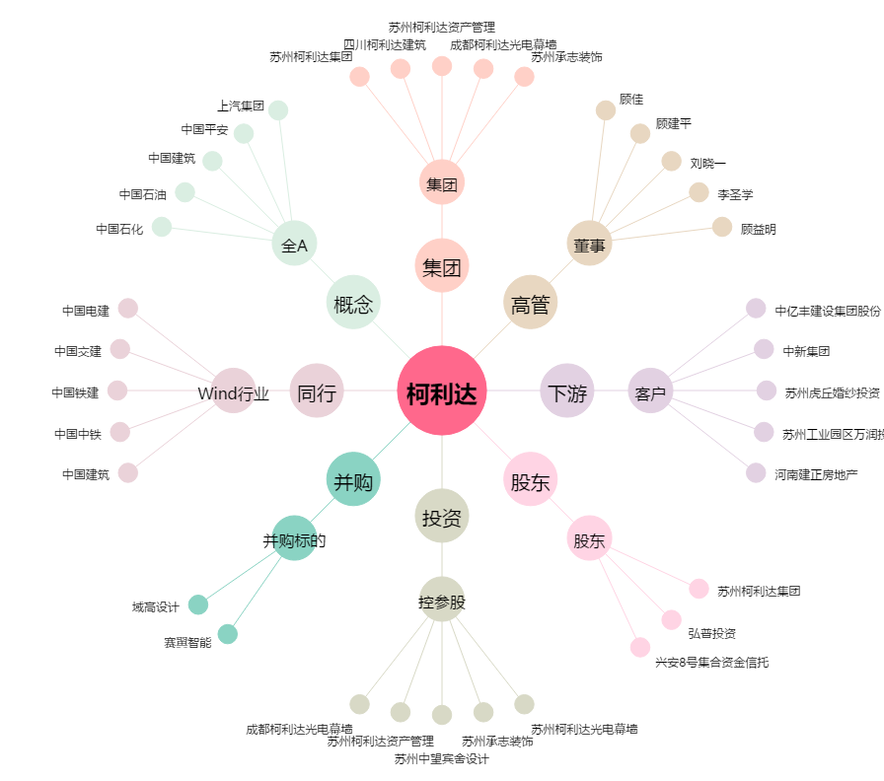
柯利达[603828.SH] - 关系概览图

